BLOG主页
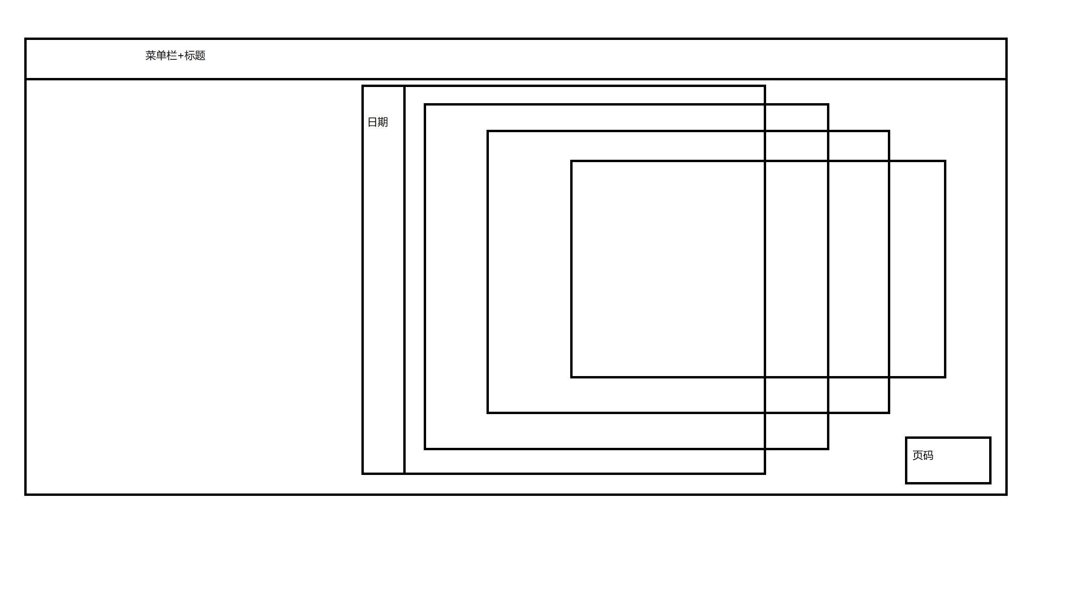
Nebulas-BLOG主页
主页页面设计

